Накладная-№3
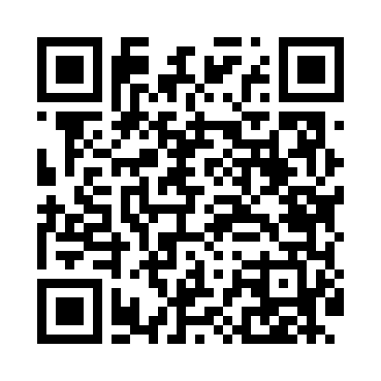
Номер товарно-транспортной накладной: |  |  | Торговый представитель: Amriyev Muhammad
Поставщик: Toshkent falcon fly 2 |  |  | Телефон торгового представителя: +998972880505
Дата отгрузки: 23.11.2025 |  |  | Контрагент: """" Klient
Дата консигнации: |  |  | Адрес:
Доставщик: |  |  | Телефон:
Телефон доставщика:
Время заказа: 23.11.2025 12:47:18
№ | Штрих-код | Название товаров (работ,услуг) | Количество | Количество в кейсе | Цена | Сумма
 |  |  | 309 |  |  | 437
1 | 6915646559383 | Пластмасса коса 6"A6659 15.1x15.1x7.2cm DB-59 -38 | 100 | 1 коробка, 28 шт. | 1.80 | 180
2 | 6915646559406 | Пластмасса ликоб 4.2" D176142 4.2" 10.5x10.5x 5.5 sm DB-59-40 | 100 | 100 шт. | 0.90 | 90
3 | 6915649156084 | Пластиковый салатница DB-59-79 | 30 | 30 шт. | 1.30 | 39
4 | 2013416253838 | Металлический Чайник 1.5L DB-103-8 | 7 | 7 шт. | 6 | 42
5 | 2012165837146 | Металлический Чайник 1L DB-103-7 | 10 | 10 шт. | 5 | 50
6 | 6939977800044 | Ложка столовая Zepter 102-4 | 4 | 4 шт. | 2.50 | 10
7 | None | Ложка, DB-92-21 | 7 | 7 шт. | 0.80 | 5.60
8 | 2020000000105 | Зираворлар солиш учун махсус банкалар TP1055- 12 ( 0,10 kg ) ( 4,5*10*4,5 sm ) DB-52-7 | 51 | 51 шт. | 0.40 | 20.40
Итого: 437$|->UZS: 5,462,500.00

